Inhoudsopgave
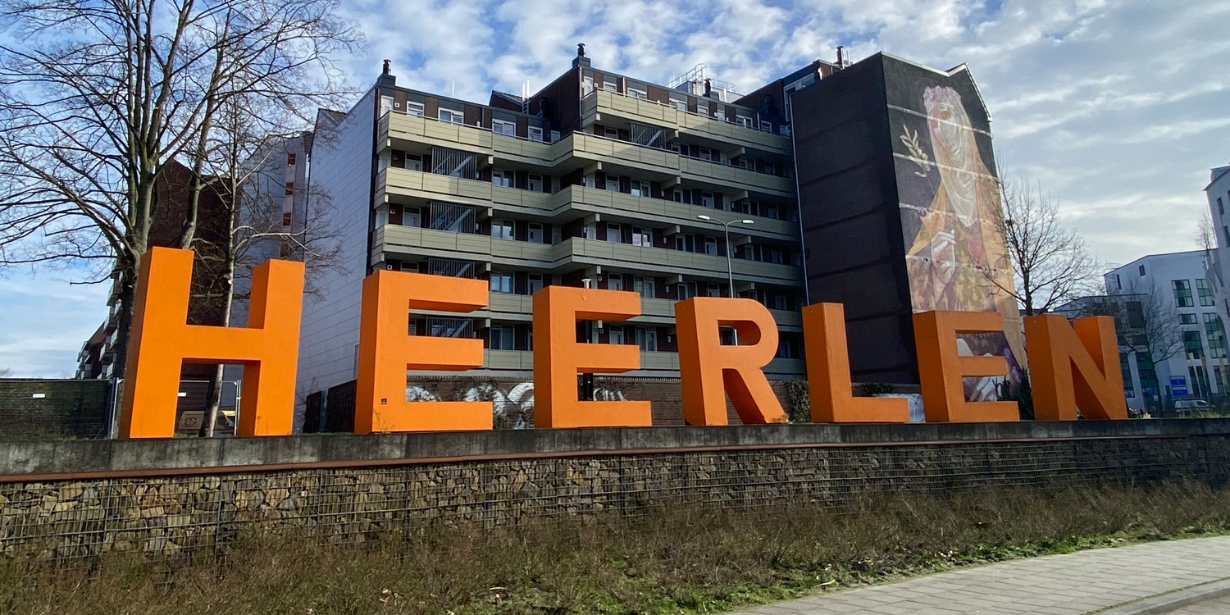
PRIJZENBLAD

Dit is het Prijzenblad ten behoeve van de Europese Aanbesteding Schoonmaak. Voor de eisen die verbonden zijn aan de producten/diensten wordt verwezen naar de aanbestedingsleidraad.
Inschrijver dient rekening te houden dat te allen tijde totale prijzen worden ingevuld. Dit wil zeggen dat dit een all-in prijs is waar verpakkingskosten, reiskosten, voorraadkosten, transportkosten, administratie, facturering, incasso, overhead e.d. in opgenomen zijn.
Prijzen dienen exclusief BTW te zijn.
Gemeente Heerlen wil alle kosten verdisconteerd zien in de te offreren prijselementen.
Na gunning dient u binnen 1 maand een open calculatie per locatie aan te bieden.
Hierin levert u de volgende onderdelen per ruimte aan:
Uurtarief, prestatienorm, uren per jaar, kosten per jaar, kosten per m2 per jaar.
Deze uren dienen gelijk te zijn aan de aangeboden uren.

Ga naar de totaalprijzen locaties

Ga naar inzicht tarieven

Ga naar de menukaart

Totaal
PRIJZENBLAD TOTAAL

 | Locatie | Jaar 1 excl. BTW | Jaar 2 excl. BTW | Uren uitvoering jaar 1 | Uren toezicht jaar 1 | Uren uitvoering jaar 2 | Uren toezicht jaar 2

1 | BMV Zeswegen

2 | BMV Molenberg
1
3 | BMV MSP
1
4 | BMV Heerlerheide

5 | BMV Mariagewanden

6 | BMV Auvermoer

7 | BMV Aldenhof

8 | BMV Heerlerbaan

 | TOTAAL | € - | € -

 |  | € - |  | Is totaalprijs (P)

Voor akkoord: Naam: ............................................................ Organisatie: ............................................................
Handtekening: ............................................................

Inzicht tarieven
Tarieven inzicht

Gehanteerde toeslagen op regietarief: | opslagpercentage: | uurtarief excl. BTW:

van 06:00 uur tot 21:30 uur, maandag t/m vrijdag (basis) | 0.00%

van 21:30 uur tot 00:00 uur, maandag t/m vrijdag

Van 00:00 uur tot 06:00 uur, maadag t/m vrijdag

van 06:00 uur tot 21:30 uur, zaterdag en zondag

van 21:30 uur tot 00:00 uur, zaterdag en zondag

van 00:00 uur tot 06:00 uur, zaterdag en zondag

Tijdens nationale feestdagen*

Gehanteerd uurtarief regulier

Menukaart
Menukaart

In onderstaand schema dient de inschrijver de prijzen excl. BTW op te geven voor additionele werkzaamheden. De diensten opgesomd in het schema kan gemeente Heerlen afnemen. De producten zijn ter oriëntatie en geven de mogelijkheid om te gaan "winkelen" indien nodig. Gemeente Heerlen heeft geen enkele verplichting tot afname van deze diensten. Gegadigde kan diensten naar eigen wil toevoegen.

Werkzaamheden: | uurtarief excl. BTW:

Zwerfafval verwijderen

Strooien strooizout hoofdpaden rondom gebouwen

Uurtarief inzet gastheer/gastvrouw

Uurtarief handyman

Uurtarief specialistische reiniging

Uurtarief logistiek medewerker

1m2 strippen en conserveren lino

1m2 sprayen en opblokken

Prijs per m2 dieptereiniging tapijt

